Semáforo
Registros COVID-19, del 22 al 04 de febrero del 2021 *

Datos actualizados al 05 de febrero del 2021 a las 12:00:00 a.m.

Código departamento | Código municipio | Departamento | Municipio | Proyecciones preliminares, de Población INE | Total de tamizajes | Casos confirmados | Tasa por 100K Habitantes | Tasa Pruebas por 1000 | % de Positividad | Puntaje total | semaforo
TOTAL NACIONAL |  |  |  | 17109746 | 88224 | 9591 | 56.055770787 | 0.37 | 10.871
1 | 1 | GUATEMALA | GUATEMALA | 1204964 | 22036 | 2847 | 236.27 | 1.31 | 12.92 | 6.5 | >5 y <=7.5 | Total de municipios según color
1 | 2 | GUATEMALA | SANTA CATARINA PINULA | 86980 | 1391 | 231 | 265.58 | 1.14 | 16.61 | 7.5 | >5 y <=7.5 | Amarillo | Naranja | Rojo
1 | 3 | GUATEMALA | SAN JOSÉ PINULA | 89001 | 1004 | 167 | 187.64 | 0.81 | 16.63 | 7.5 | >5 y <=7.5 | 189 | 100 | 51
1 | 4 | GUATEMALA | SAN JOSÉ DEL GOLFO | 8409 | 15 | 5 | 59.46 | 0.13 | 33.33 | 10 | >7.5 y <=10
1 | 5 | GUATEMALA | PALENCIA | 74517 | 312 | 64 | 85.89 | 0.30 | 20.51 | 9 | >7.5 y <=10
1 | 6 | GUATEMALA | CHINAUTLA | 123356 | 548 | 110 | 89.17 | 0.32 | 20.07 | 9 | >7.5 y <=10
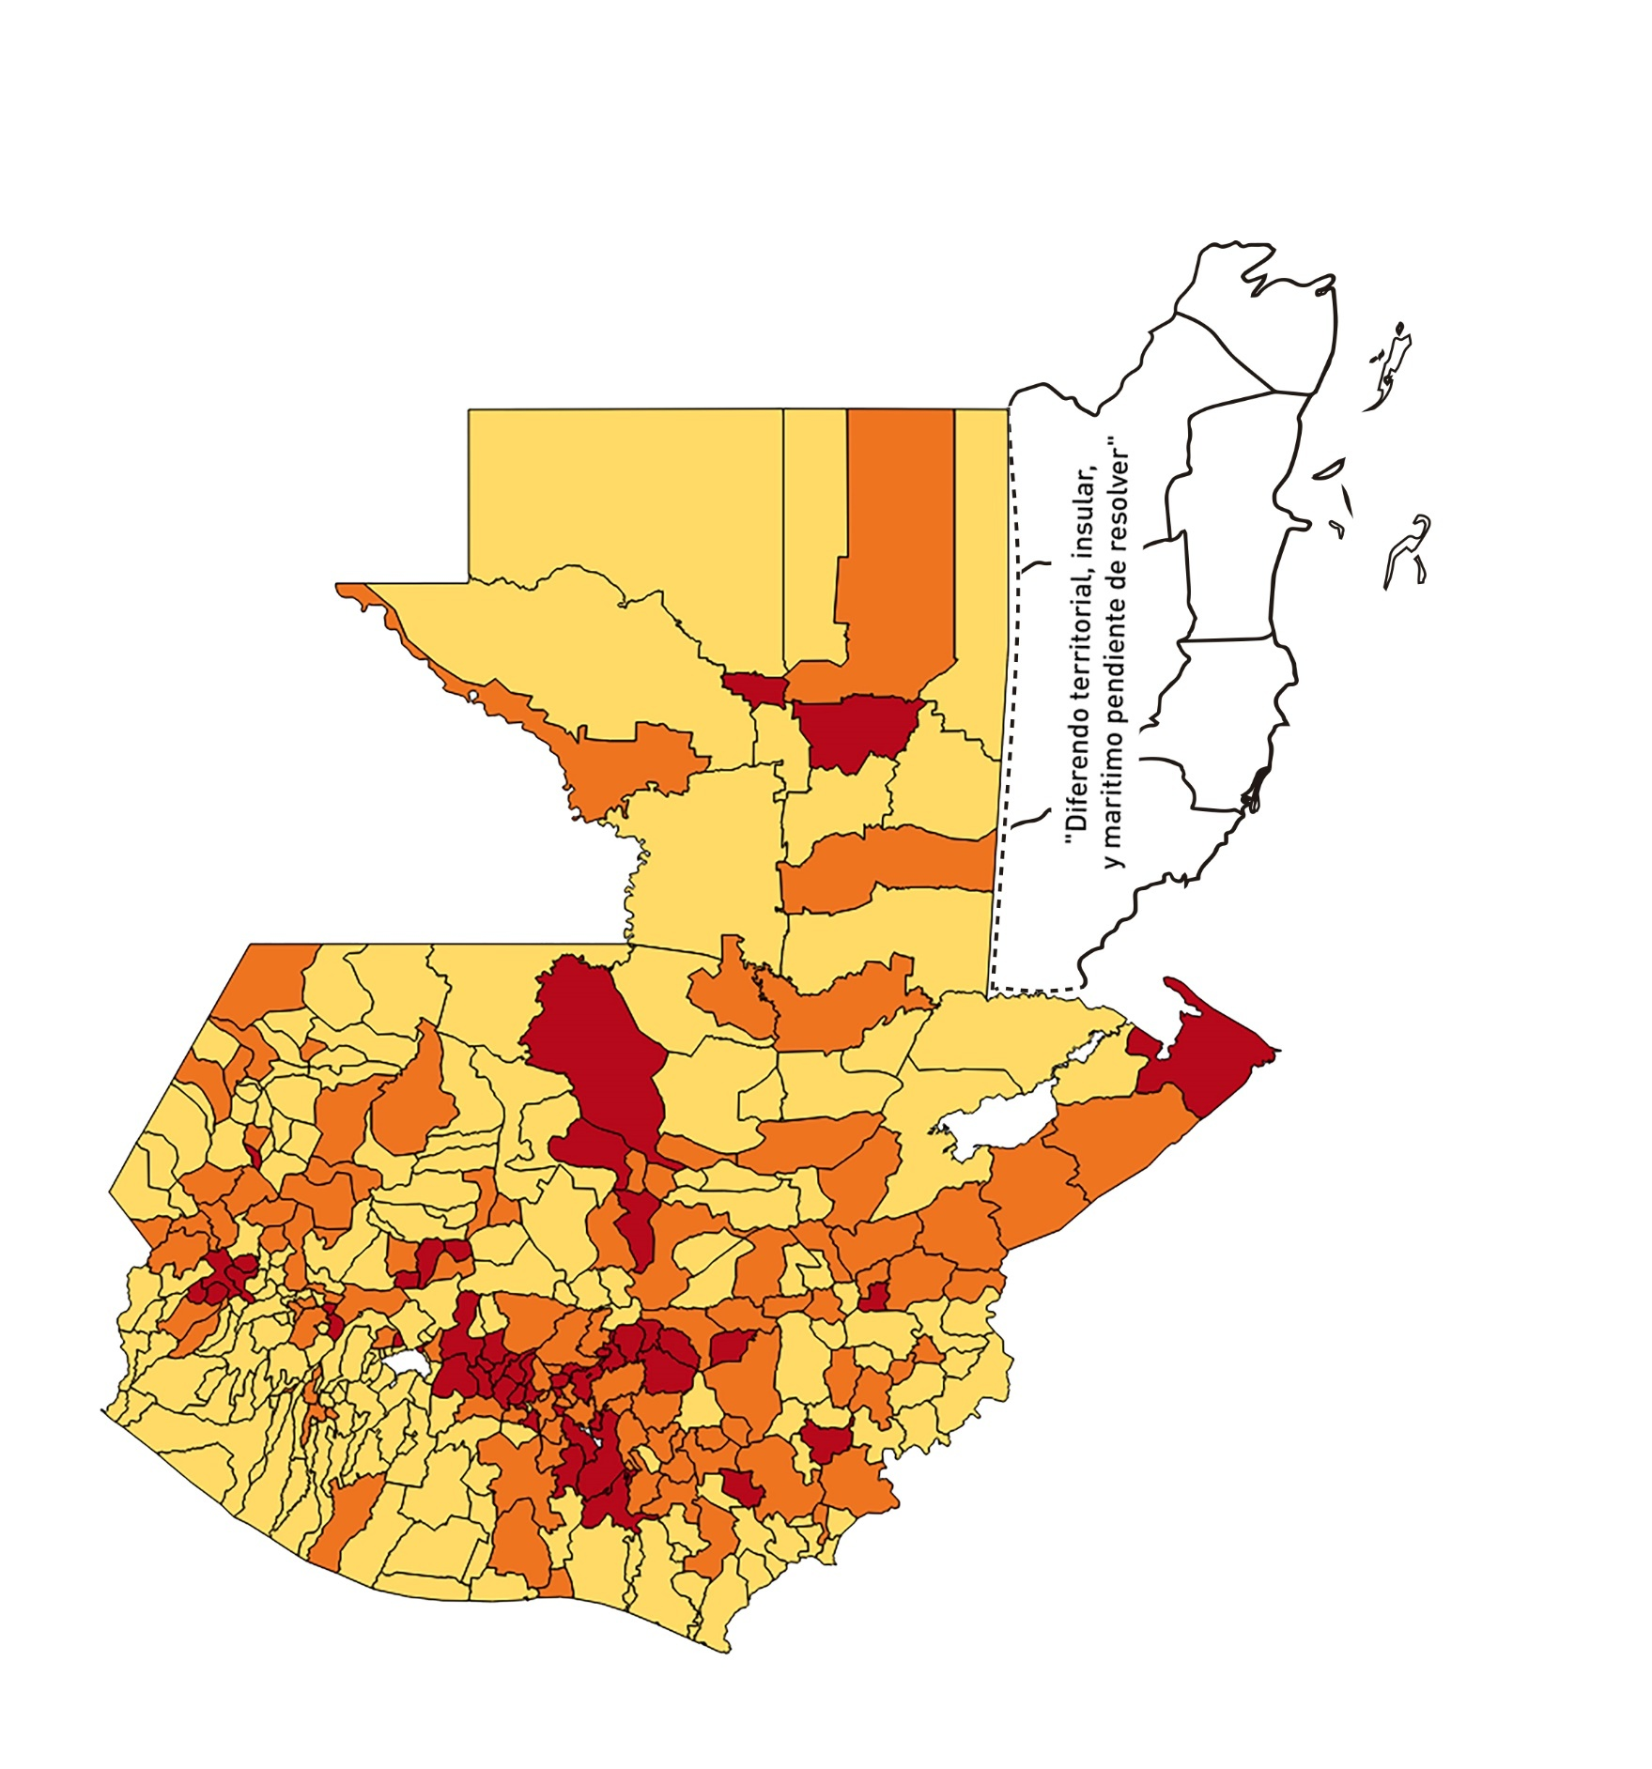
1 | 7 | GUATEMALA | SAN PEDRO AYAMPUC | 66926 | 243 | 48 | 71.72 | 0.26 | 19.75 | 9 | >7.5 y <=10
1 | 8 | GUATEMALA | MIXCO | 507220 | 4412 | 747 | 147.27 | 0.62 | 16.93 | 8 | >7.5 y <=10
1 | 9 | GUATEMALA | SAN PEDRO SACATEPÉQUEZ | 55723 | 162 | 43 | 77.17 | 0.21 | 26.54 | 10 | >7.5 y <=10
1 | 10 | GUATEMALA | SAN JUAN SACATEPÉQUEZ | 281520 | 875 | 119 | 42.27 | 0.22 | 13.6 | 7 | >5 y <=7.5
1 | 11 | GUATEMALA | SAN RAYMUNDO | 38739 | 82 | 9 | 23.23 | 0.15 | 10.98 | 6 | >5 y <=7.5
1 | 12 | GUATEMALA | CHUARRANCHO | 16872 | 29 | 0 | 0 | 0.12 | 0 | 4 | >2.5 y <=5
1 | 13 | GUATEMALA | FRAIJANES | 62906 | 790 | 122 | 193.94 | 0.90 | 15.44 | 7.5 | >5 y <=7.5
1 | 14 | GUATEMALA | AMATITLÁN | 150322 | 529 | 83 | 55.21 | 0.25 | 15.69 | 9 | >7.5 y <=10
1 | 15 | GUATEMALA | VILLA NUEVA | 475373 | 2747 | 358 | 75.31 | 0.41 | 13.03 | 7.5 | >5 y <=7.5
1 | 16 | GUATEMALA | VILLA CANALES | 166831 | 860 | 134 | 80.32 | 0.37 | 15.58 | 9 | >7.5 y <=10
1 | 17 | GUATEMALA | SAN MIGUEL PETAPA | 148250 | 889 | 194 | 130.86 | 0.43 | 21.82 | 8.5 | >7.5 y <=10
2 | 1 | EL PROGRESO | GUASTATOYA | 27201 | 181 | 21 | 77.2 | 0.48 | 11.6 | 7.5 | >5 y <=7.5
2 | 2 | EL PROGRESO | MORAZÁN | 12639 | 56 | 2 | 15.82 | 0.32 | 3.57 | 5 | >2.5 y <=5
2 | 3 | EL PROGRESO | SAN AGUSTÍN ACASAGUASTLÁN | 55039 | 421 | 20 | 36.34 | 0.55 | 4.75 | 5.5 | >5 y <=7.5
2 | 4 | EL PROGRESO | SAN CRISTÓBAL ACASAGUASTLÁN | 7939 | 27 | 0 | 0 | 0.24 | 0 | 4 | >2.5 y <=5
2 | 5 | EL PROGRESO | EL JÍCARO | 13509 | 64 | 6 | 44.41 | 0.34 | 9.38 | 7 | >5 y <=7.5
2 | 6 | EL PROGRESO | SANSARE | 13602 | 107 | 6 | 44.11 | 0.56 | 5.61 | 6.5 | >5 y <=7.5
2 | 7 | EL PROGRESO | SANARATE | 42203 | 478 | 200 | 473.9 | 0.81 | 41.84 | 8.5 | >7.5 y <=10
2 | 8 | EL PROGRESO | SAN ANTONIO LA PAZ | 22256 | 72 | 14 | 62.9 | 0.23 | 19.44 | 9 | >7.5 y <=10
3 | 1 | SACATEPEQUEZ | ANTIGUA GUATEMALA | 59091 | 731 | 93 | 157.38 | 0.88 | 12.72 | 6.5 | >5 y <=7.5
3 | 2 | SACATEPEQUEZ | JOCOTENANGO | 23492 | 263 | 37 | 157.5 | 0.80 | 14.07 | 7 | >5 y <=7.5
3 | 3 | SACATEPEQUEZ | PASTORES | 19661 | 131 | 21 | 106.81 | 0.48 | 16.03 | 8.5 | >7.5 y <=10
3 | 4 | SACATEPEQUEZ | SUMPANGO | 46082 | 128 | 18 | 39.06 | 0.20 | 14.06 | 7 | >5 y <=7.5
3 | 5 | SACATEPEQUEZ | SANTO DOMINGO XENACOJ | 14455 | 30 | 4 | 27.67 | 0.15 | 13.33 | 7 | >5 y <=7.5
3 | 6 | SACATEPEQUEZ | SANTIAGO SACATEPÉQUEZ | 36982 | 191 | 37 | 100.05 | 0.37 | 19.37 | 9 | >7.5 y <=10
3 | 7 | SACATEPEQUEZ | SAN BARTOLOMÉ MILPAS ALTAS | 8642 | 89 | 18 | 208.29 | 0.74 | 20.22 | 8 | >7.5 y <=10
3 | 8 | SACATEPEQUEZ | SAN LUCAS SACATEPÉQUEZ | 28819 | 379 | 71 | 246.37 | 0.94 | 18.73 | 7.5 | >5 y <=7.5
3 | 9 | SACATEPEQUEZ | SANTA LUCÍA MILPAS ALTAS | 17422 | 110 | 10 | 57.4 | 0.45 | 9.09 | 7.5 | >5 y <=7.5
3 | 10 | SACATEPEQUEZ | MAGDALENA MILPAS ALTAS | 12766 | 79 | 28 | 219.33 | 0.44 | 35.44 | 9.5 | >7.5 y <=10
3 | 11 | SACATEPEQUEZ | SANTA MARÍA DE JESÚS | 26769 | 69 | 10 | 37.36 | 0.18 | 14.49 | 7 | >5 y <=7.5
3 | 12 | SACATEPEQUEZ | CIUDAD VIEJA | 41010 | 224 | 29 | 70.71 | 0.39 | 12.95 | 8 | >7.5 y <=10
3 | 13 | SACATEPEQUEZ | SAN MIGUEL DUEÑAS | 15562 | 69 | 8 | 51.41 | 0.32 | 11.59 | 7 | >5 y <=7.5
3 | 14 | SACATEPEQUEZ | ALOTENANGO | 28129 | 66 | 3 | 10.67 | 0.17 | 4.55 | 4 | >2.5 y <=5
3 | 15 | SACATEPEQUEZ | SAN ANTONIO AGUAS CALIENTES | 12716 | 22 | 1 | 7.86 | 0.12 | 4.55 | 4 | >2.5 y <=5
3 | 16 | SACATEPEQUEZ | SANTA CATARINA BARAHONA | 4569 | 10 | 2 | 43.77 | 0.16 | 20 | 8 | >7.5 y <=10
4 | 1 | CHIMALTENANGO | CHIMALTENANGO | 114720 | 470 | 136 | 118.55 | 0.29 | 28.94 | 10 | >7.5 y <=10
4 | 2 | CHIMALTENANGO | SAN JOSÉ POAQUIL | 33454 | 26 | 3 | 8.97 | 0.06 | 11.54 | 5 | >2.5 y <=5
4 | 3 | CHIMALTENANGO | SAN MARTÍN JILOTEPEQUE | 93517 | 92 | 15 | 16.04 | 0.07 | 16.3 | 7 | >5 y <=7.5
4 | 4 | CHIMALTENANGO | SAN JUAN COMALAPA | 59505 | 101 | 34 | 57.14 | 0.12 | 33.66 | 10 | >7.5 y <=10
4 | 5 | CHIMALTENANGO | SANTA APOLONIA | 23464 | 27 | 1 | 4.26 | 0.08 | 3.7 | 4 | >2.5 y <=5
4 | 6 | CHIMALTENANGO | TECPÁN GUATEMALA | 110891 | 144 | 47 | 42.38 | 0.09 | 32.64 | 9 | >7.5 y <=10
4 | 7 | CHIMALTENANGO | PATZÚN | 70685 | 97 | 35 | 49.52 | 0.10 | 36.08 | 9 | >7.5 y <=10
4 | 8 | CHIMALTENANGO | POCHUTA | 11116 | 14 | 1 | 9 | 0.09 | 7.14 | 5 | >2.5 y <=5
4 | 9 | CHIMALTENANGO | PATZICÍA | 40104 | 57 | 26 | 64.83 | 0.10 | 45.61 | 10 | >7.5 y <=10
4 | 10 | CHIMALTENANGO | SANTA CRUZ BALANYÁ | 10815 | 44 | 7 | 64.72 | 0.29 | 15.91 | 9 | >7.5 y <=10
4 | 11 | CHIMALTENANGO | ACATENANGO | 28417 | 20 | 4 | 14.08 | 0.05 | 20 | 6 | >5 y <=7.5
4 | 12 | CHIMALTENANGO | YEPOCAPA | 42153 | 28 | 2 | 4.74 | 0.05 | 7.14 | 5 | >2.5 y <=5
4 | 13 | CHIMALTENANGO | SAN ANDRÉS ITZAPA | 35087 | 96 | 20 | 57 | 0.20 | 20.83 | 9 | >7.5 y <=10
4 | 14 | CHIMALTENANGO | PARRAMOS | 20163 | 52 | 13 | 64.47 | 0.18 | 25 | 9 | >7.5 y <=10
4 | 15 | CHIMALTENANGO | ZARAGOZA | 29077 | 133 | 44 | 151.32 | 0.33 | 33.08 | 10 | >7.5 y <=10
4 | 16 | CHIMALTENANGO | EL TEJAR | 23198 | 114 | 38 | 163.81 | 0.35 | 33.33 | 10 | >7.5 y <=10
5 | 1 | ESCUINTLA | ESCUINTLA | 168193 | 817 | 46 | 27.35 | 0.35 | 5.63 | 7 | >5 y <=7.5
5 | 2 | ESCUINTLA | SANTA LUCÍA COTZUMALGUAPA | 125854 | 600 | 11 | 8.74 | 0.34 | 1.83 | 4 | >2.5 y <=5
5 | 3 | ESCUINTLA | LA DEMOCRACIA | 25703 | 15 | 0 | 0 | 0.04 | 0 | 4 | >2.5 y <=5
5 | 4 | ESCUINTLA | SIQUINALÁ | 25993 | 102 | 2 | 7.69 | 0.28 | 1.96 | 4 | >2.5 y <=5
5 | 5 | ESCUINTLA | MASAGUA | 48002 | 371 | 18 | 37.5 | 0.55 | 4.85 | 5.5 | >5 y <=7.5
5 | 6 | ESCUINTLA | TIQUISATE | 63422 | 26 | 4 | 6.31 | 0.03 | 15.38 | 6 | >5 y <=7.5
5 | 7 | ESCUINTLA | LA GOMERA | 52114 | 526 | 26 | 49.89 | 0.72 | 4.94 | 5 | >2.5 y <=5
5 | 8 | ESCUINTLA | GUANAGAZAPA | 17361 | 27 | 0 | 0 | 0.11 | 0 | 4 | >2.5 y <=5
5 | 9 | ESCUINTLA | PUERTO DE SAN JOSÉ | 67326 | 187 | 10 | 14.85 | 0.20 | 5.35 | 5 | >2.5 y <=5
5 | 10 | ESCUINTLA | IZTAPA | 20096 | 66 | 5 | 24.88 | 0.23 | 7.58 | 6 | >5 y <=7.5
5 | 11 | ESCUINTLA | PALÍN | 71172 | 612 | 79 | 111 | 0.61 | 12.91 | 7 | >5 y <=7.5
5 | 12 | ESCUINTLA | SAN VICENTE PACAYA | 18172 | 33 | 5 | 27.51 | 0.13 | 15.15 | 8 | >7.5 y <=10
5 | 13 | ESCUINTLA | NUEVA CONCEPCIÓN | 81233 | 19 | 2 | 2.46 | 0.02 | 10.53 | 5 | >2.5 y <=5
5 | 14 | ESCUINTLA | SIPACATE | 17838 | 137 | 4 | 22.42 | 0.55 | 2.92 | 4.5 | >2.5 y <=5
6 | 1 | SANTA ROSA | CUILAPA | 46974 | 274 | 39 | 83.02 | 0.42 | 14.23 | 7.5 | >5 y <=7.5
6 | 2 | SANTA ROSA | BARBERENA | 61079 | 151 | 12 | 19.65 | 0.18 | 7.95 | 6 | >5 y <=7.5
6 | 3 | SANTA ROSA | SANTA ROSA DE LIMA | 21415 | 139 | 8 | 37.36 | 0.46 | 5.76 | 6.5 | >5 y <=7.5
6 | 4 | SANTA ROSA | CASILLAS | 26059 | 55 | 5 | 19.19 | 0.15 | 9.09 | 6 | >5 y <=7.5
6 | 5 | SANTA ROSA | SAN RAFAEL LAS FLORES | 13850 | 54 | 5 | 36.1 | 0.28 | 9.26 | 7 | >5 y <=7.5
6 | 6 | SANTA ROSA | ORATORIO | 27115 | 46 | 5 | 18.44 | 0.12 | 10.87 | 6 | >5 y <=7.5
6 | 7 | SANTA ROSA | SAN JUAN TECUACO | 12825 | 17 | 0 | 0 | 0.09 | 0 | 4 | >2.5 y <=5
6 | 8 | SANTA ROSA | CHIQUIMULILLA | 64871 | 189 | 6 | 9.25 | 0.21 | 3.17 | 4 | >2.5 y <=5
6 | 9 | SANTA ROSA | TAXISCO | 36751 | 42 | 1 | 2.72 | 0.08 | 2.38 | 4 | >2.5 y <=5
6 | 10 | SANTA ROSA | SANTA MARÍA IXHUATÁN | 26721 | 71 | 2 | 7.48 | 0.19 | 2.82 | 4 | >2.5 y <=5
6 | 11 | SANTA ROSA | GUAZACAPÁN | 22197 | 16 | 1 | 4.51 | 0.05 | 6.25 | 5 | >2.5 y <=5
6 | 12 | SANTA ROSA | SANTA CRUZ NARANJO | 17875 | 157 | 7 | 39.16 | 0.63 | 4.46 | 5 | >2.5 y <=5
6 | 13 | SANTA ROSA | PUEBLO NUEVO VIÑAS | 29418 | 51 | 9 | 30.59 | 0.12 | 17.65 | 8 | >7.5 y <=10
6 | 14 | SANTA ROSA | NUEVA SANTA ROSA | 39286 | 120 | 15 | 38.18 | 0.22 | 12.5 | 7 | >5 y <=7.5
7 | 1 | SOLOLA | SOLOLÁ | 99934 | 159 | 12 | 12.01 | 0.11 | 7.55 | 5 | >2.5 y <=5
7 | 2 | SOLOLA | SAN JOSÉ CHACAYÁ | 5220 | 9 | 2 | 38.31 | 0.12 | 22.22 | 8 | >7.5 y <=10
7 | 3 | SOLOLA | SANTA MARÍA VISITACIÓN | 2602 | 5 | 0 | 0 | 0.14 | 0 | 4 | >2.5 y <=5
7 | 4 | SOLOLA | SANTA LUCÍA UTATLÁN | 21790 | 22 | 5 | 22.95 | 0.07 | 22.73 | 7 | >5 y <=7.5
7 | 5 | SOLOLA | NAHUALÁ | 93541 | 126 | 1 | 1.07 | 0.10 | 0.79 | 4 | >2.5 y <=5
7 | 6 | SOLOLA | SANTA CATARINA IXTAHUACÁN | 61274 | 91 | 1 | 1.63 | 0.11 | 1.1 | 4 | >2.5 y <=5
7 | 7 | SOLOLA | SANTA CLARA LA LAGUNA | 10340 | 12 | 0 | 0 | 0.08 | 0 | 4 | >2.5 y <=5
7 | 8 | SOLOLA | CONCEPCIÓN | 7214 | 0 | 0 | 0 | 0.00 | 0 | 4 | >2.5 y <=5
7 | 9 | SOLOLA | SAN ANDRÉS SEMETABAJ | 14861 | 5 | 2 | 13.46 | 0.02 | 40 | 7 | >5 y <=7.5
7 | 10 | SOLOLA | PANAJACHEL | 16101 | 93 | 23 | 142.85 | 0.41 | 24.73 | 8.5 | >7.5 y <=10
7 | 11 | SOLOLA | SANTA CATARINA PALOPÓ | 4882 | 6 | 0 | 0 | 0.09 | 0 | 4 | >2.5 y <=5
7 | 12 | SOLOLA | SAN ANTONIO PALOPÓ | 15752 | 7 | 1 | 6.35 | 0.03 | 14.29 | 5 | >2.5 y <=5
7 | 13 | SOLOLA | SAN LUCAS TOLIMÁN | 31805 | 19 | 1 | 3.14 | 0.04 | 5.26 | 5 | >2.5 y <=5
7 | 14 | SOLOLA | SANTA CRUZ LA LAGUNA | 7894 | 2 | 0 | 0 | 0.02 | 0 | 4 | >2.5 y <=5
7 | 15 | SOLOLA | SAN PABLO LA LAGUNA | 8004 | 2 | 0 | 0 | 0.02 | 0 | 4 | >2.5 y <=5
7 | 16 | SOLOLA | SAN MARCOS LA LAGUNA | 2944 | 3 | 0 | 0 | 0.07 | 0 | 4 | >2.5 y <=5
7 | 17 | SOLOLA | SAN JUAN LA LAGUNA | 13400 | 4 | 0 | 0 | 0.02 | 0 | 4 | >2.5 y <=5
7 | 18 | SOLOLA | SAN PEDRO LA LAGUNA | 11828 | 63 | 0 | 0 | 0.38 | 0 | 4 | >2.5 y <=5
7 | 19 | SOLOLA | SANTIAGO ATITLÁN | 44854 | 36 | 4 | 8.92 | 0.06 | 11.11 | 5 | >2.5 y <=5
8 | 1 | TOTONICAPAN | TOTONICAPÁN | 118960 | 610 | 53 | 44.55 | 0.37 | 8.69 | 7 | >5 y <=7.5
8 | 2 | TOTONICAPAN | SAN CRISTÓBAL TOTONICAPÁN | 42937 | 169 | 15 | 34.93 | 0.28 | 8.88 | 7 | >5 y <=7.5
8 | 3 | TOTONICAPAN | SAN FRANCISCO EL ALTO | 65521 | 122 | 2 | 3.05 | 0.13 | 1.64 | 4 | >2.5 y <=5
8 | 4 | TOTONICAPAN | SAN ANDRÉS XECUL | 29849 | 43 | 1 | 3.35 | 0.10 | 2.33 | 4 | >2.5 y <=5
8 | 5 | TOTONICAPAN | MOMOSTENANGO | 139552 | 264 | 13 | 9.32 | 0.14 | 4.92 | 4 | >2.5 y <=5
8 | 6 | TOTONICAPAN | SANTA MARÍA CHIQUIMULA | 58918 | 26 | 0 | 0 | 0.03 | 0 | 4 | >2.5 y <=5
8 | 7 | TOTONICAPAN | SANTA LUCÍA LA REFORMA | 25668 | 8 | 0 | 0 | 0.02 | 0 | 4 | >2.5 y <=5
8 | 8 | TOTONICAPAN | SAN BARTOLO | 12459 | 122 | 7 | 56.18 | 0.70 | 5.74 | 7 | >5 y <=7.5
9 | 1 | QUETZALTENANGO | QUETZALTENANGO | 200491 | 1971 | 250 | 124.69 | 0.70 | 12.68 | 7 | >5 y <=7.5
9 | 2 | QUETZALTENANGO | SALCAJÁ | 21222 | 145 | 36 | 169.64 | 0.49 | 24.83 | 8.5 | >7.5 y <=10
9 | 3 | QUETZALTENANGO | OLINTEPEQUE | 38808 | 93 | 9 | 23.19 | 0.17 | 9.68 | 6 | >5 y <=7.5
9 | 4 | QUETZALTENANGO | SAN CARLOS SIJA | 35437 | 114 | 14 | 39.51 | 0.23 | 12.28 | 7 | >5 y <=7.5
9 | 5 | QUETZALTENANGO | SIBILIA | 8920 | 30 | 0 | 0 | 0.24 | 0 | 4 | >2.5 y <=5
9 | 6 | QUETZALTENANGO | CABRICÁN | 27720 | 152 | 15 | 54.11 | 0.39 | 9.87 | 7 | >5 y <=7.5
9 | 7 | QUETZALTENANGO | CAJOLÁ | 19116 | 9 | 0 | 0 | 0.03 | 0 | 4 | >2.5 y <=5
...

